Sheet1
平成
令和
令和 |  | ８ | 年度 | 家庭環境調査票 |  |  |  |  |  |  |  |  |  | 木上小学校
ふりがな |  |  |  |  |  |  |  |  | 生年月日 |  | 年 月 日
児童名
 |  |  |  |  |  |  |  |  | □ | 男 | □ | 女 | 地区名
住所 |  |  | 錦町木上 |  |  |  |  |  | ふりがな
 |  |  |  |  |  |  |  |  | 保護者名
連絡先 | 自宅の電話 |  |  |  |  |  |  | 携帯電話
 |  |  |  |  |  |  |  | ①持ち主 | （）
 |  |  |  |  |  |  |  | ②持ち主 | （）
 | 上の連絡先でも連絡が取れない場合（例：職場、祖父母宅、親類宅など）
 | ① | （） |  | 方 | 関係 | （） |  | 電話番号
 | ② | （） |  | 方 | 関係 | （） |  | 電話番号
 | 連絡できる近所の友だち
 | ① |  | 年 | 名前
 | ② |  | 年 | 名前
家族構成(児童本人も記入してください。) | 氏名 ※保護者から書き始めてください |  |  | 年齢 | 続柄 |  | 職場・連絡先等（本校児童の場合は学年を）

入学前の経歴 |  |  | 平成・令和 年 月 日 |  |  |  | ～ | 令和 年 月 日 |  |  |  |  |  | 保育園
 |  |  | 平成・令和 年 月 日 |  |  |  | ～ | 令和 年 月 日 |  |  |  |  |  | 幼稚園
 |  |  | 平成・令和 年 月 日 |  |  |  | ～ | 令和 年 月 日 |  |  |  |  |  | こども園
遊ぶ友だち
お子様について、特に配慮するところがありましたらお書きください。

通学路指定 |  |  |  |  |  |  |  |  |  |  |  |  |  | 木上小学校
 | 記入上の注意 |  |  |  |  |  |  |  |  |  |  |  | 年
○自宅から学校までの通学路を赤で記入してください。 |  |  |  |  |  |  |  |  |  |  | 氏名
○幹線道路のみを描いていますので、細かい道路については、書き加えてください。

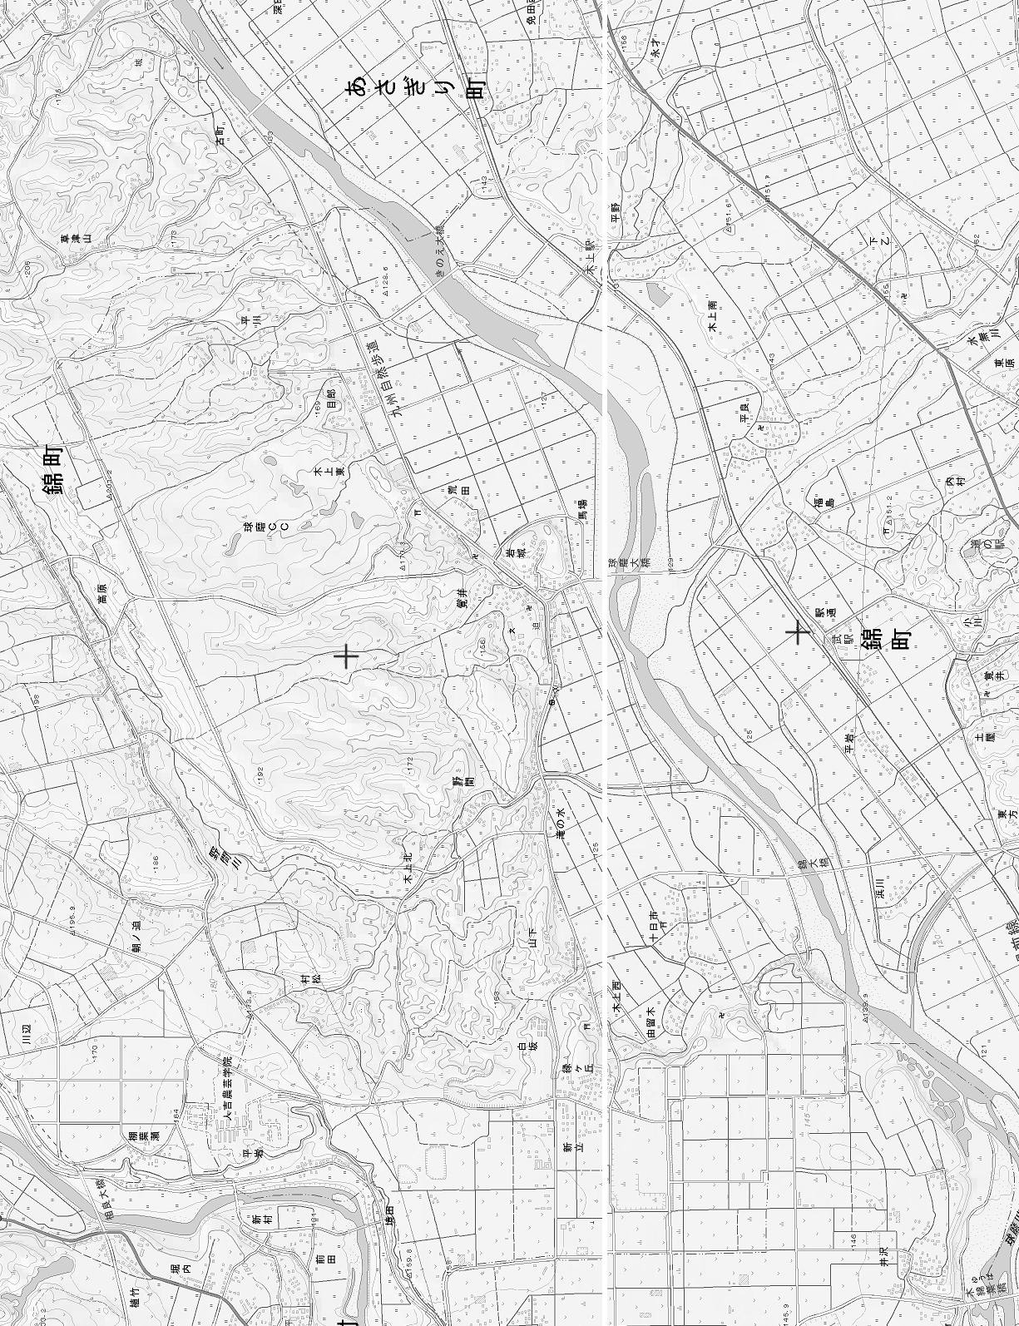

木上小

 |  |  |  |  |  |  |  |  |  |  | ○自宅から学校までの通学路の距離 |  |  | ㎞
※自宅付近の地図をご記入ください。目印となるものを記載されますと助かります。

